入力について
請求明細書の入力について

① | 居宅介護支援事業者の事業番号・事業所名を入力

② | サービス提供年月を入力

③ | 各個人の被保険者番号等、氏名、委託料、初回加算を入力
 | 黄色 | のセルには計算式が入っていますので入力の必要はありません。

④ | 介護予防支援業務委託料、初回加算の件数を入力

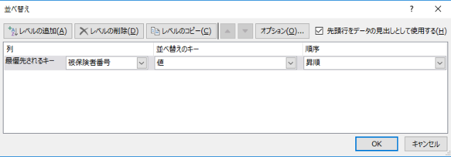
⑤ | 被保険者番号の並べ替え
 | ＜例＞ | ※記入例シートを例に
 | C-11の「被保険者番号」のセルからデータが入っているN-15のセルまでを範囲指定する。
 | 画面上部ツールバーの「データ」タブをクリックし、「並べ替え」を選択する。
 | 右のようなダイアログが表示される。
 | 「先頭行をデータの見出しとして使用する」にチェックを入れる。
 | 「最優先されるキー」が「被保険者番号」で「昇順」になっているのを確認し「OK」を押す

